Hardbutton - TS - ZT
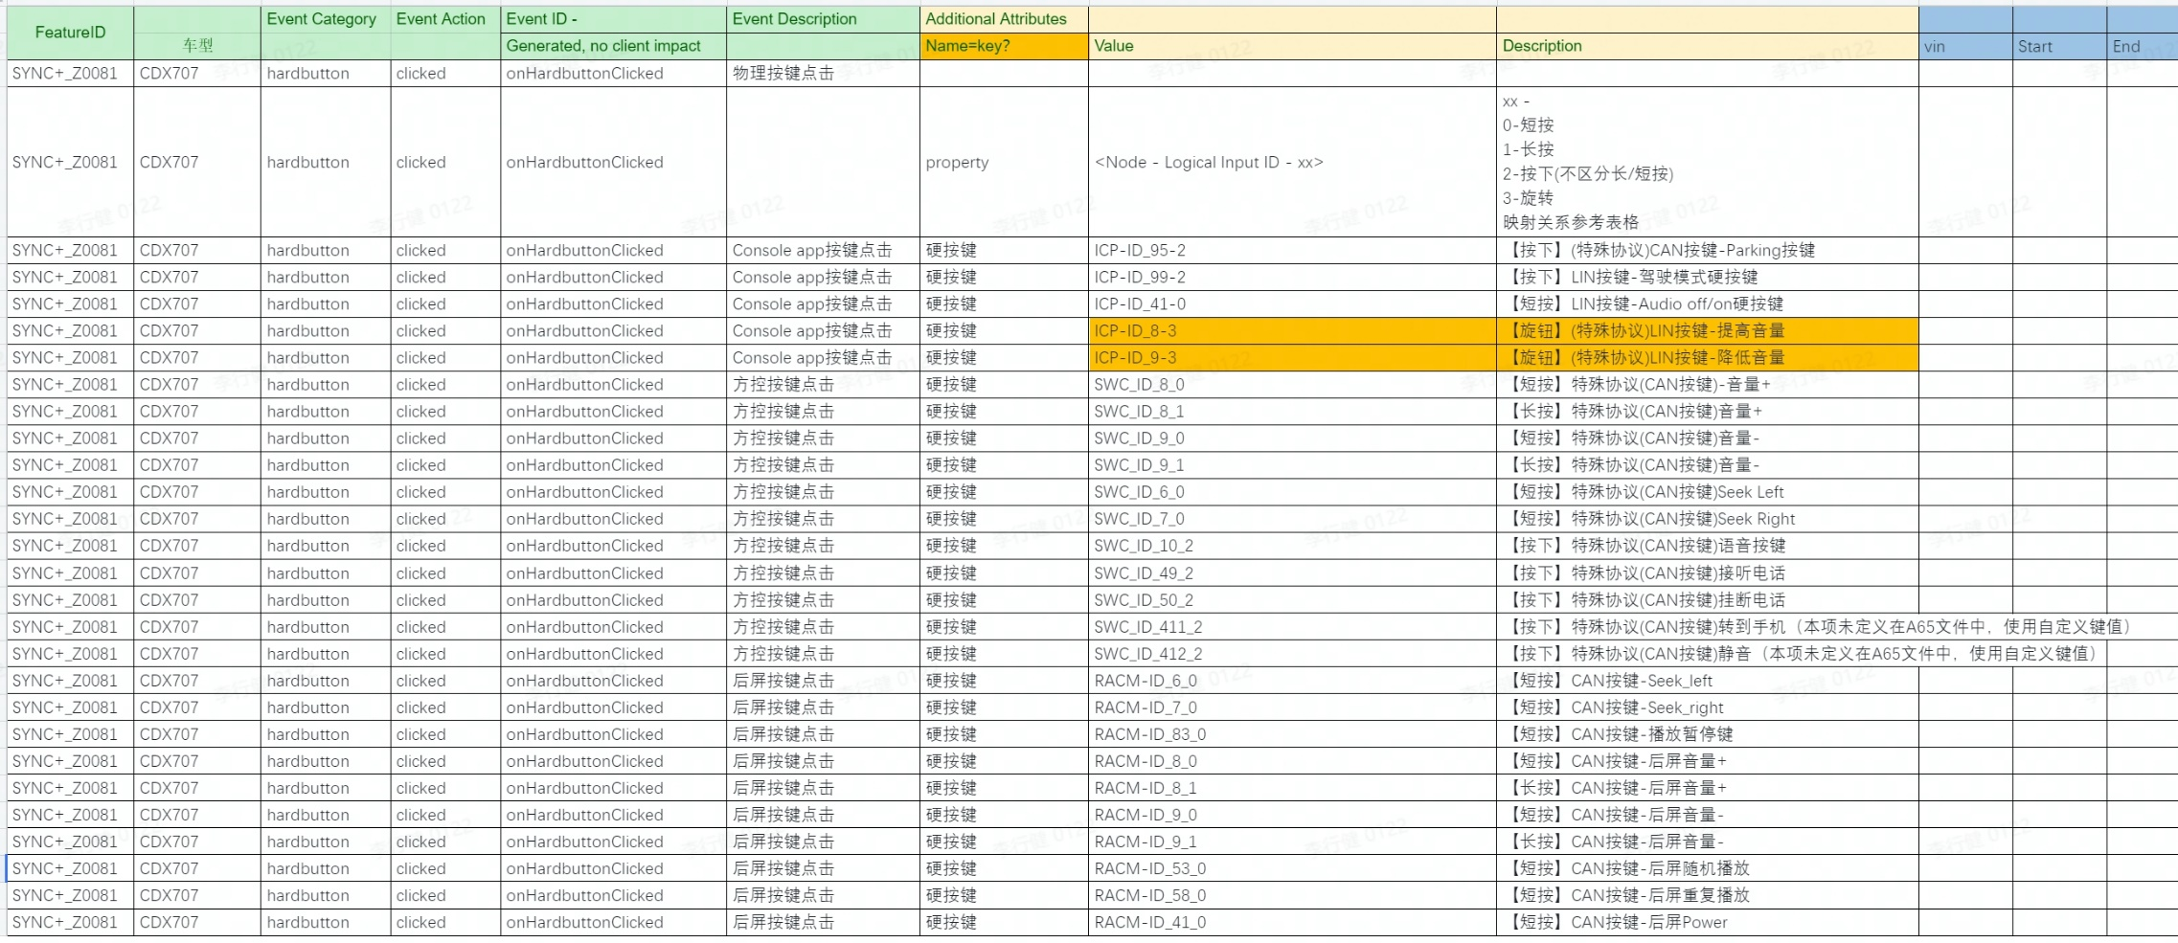
Event Category | Event Action | Event ID - | Event Description | Additional Attributes |  |  | ECG LOG |  |  |  |  |  | Android侧 LOG
 |  | Generated, no client impact |  | Name | Value | Description | vin | ccpufpn | EventID | key | value | time | Event Category | Event Action | key | value | time | 测试环境 | Result | Tester | SW Version | Remark
hardbutton | clicked | #NAME? | 物理按键点击
 |  |  |  | property | <Node - Logical Input ID - xx> | xx - 0, 长按 1，短按 映射关系参考表格
 |  |  |  |  | ICP-ID_95-2 | 【按下】(特殊协议)CAN按键-Parking按键 |  |  | onHardbuttonClicked |  | ICP-ID_95-2 | 8/29/22 |  |  |  |  |  | 台架 | pass | 周章建 | soc:20220826_LA_R06_PRO mcu:20220811_LA_R06_PRO
 |  |  |  |  | ICP-ID_99-2 | 【按下】LIN按键-驾驶模式硬按键 |  |  | onHardbuttonClicked |  | ICP-ID_99-2 | 8/29/22 |  |  |  |  |  | 台架 | pass | 周章建 | soc:20220826_LA_R06_PRO mcu:20220811_LA_R06_PRO
 |  |  |  |  | ICP-ID_41-0 | 【短按】LIN按键-Audio off/on硬按键 |  |  | onHardbuttonClicked |  | ICP-ID_41-0 | 8/29/22 |  |  |  |  |  | 台架 | pass | 周章建 | soc:20220826_LA_R06_PRO mcu:20220811_LA_R06_PRO
 |  |  |  |  | ICP-ID_8-3 | 【旋钮】(特殊协议)LIN按键-提高音量 |  |  | onHardbuttonClicked |  | ICP-ID_8-3 | 8/29/22 |  |  |  |  |  | 台架 | pass | 周章建 | soc:20220826_LA_R06_PRO mcu:20220811_LA_R06_PRO
 |  |  |  |  | ICP-ID_9-3 | 【旋钮】(特殊协议)LIN按键-降低音量 |  |  | onHardbuttonClicked |  | ICP-ID_9-3 | 8/29/22 |  |  |  |  |  | 台架 | pass | 周章建 | soc:20220826_LA_R06_PRO mcu:20220811_LA_R06_PRO
 |  |  |  |  | SWC_ID_8_0 | 【短按】特殊协议(CAN按键)-音量+ |  |  | onHardbuttonClicked |  | SWC_ID_8_0 | 8/29/22 |  |  |  |  |  | 台架 | pass | 周章建 | soc:20220826_LA_R06_PRO mcu:20220811_LA_R06_PRO
 |  |  |  |  | SWC_ID_8_1 | 【长按】特殊协议(CAN按键)音量+ |  |  | onHardbuttonClicked |  | SWC_ID_8_1 | 8/29/22 |  |  |  |  |  | 台架 | pass | 周章建 | soc:20220826_LA_R06_PRO mcu:20220811_LA_R06_PRO
 |  |  |  |  | SWC_ID_9_0 | 【短按】特殊协议(CAN按键)音量- |  |  | onHardbuttonClicked |  | SWC_ID_9_0 | 8/29/22 |  |  |  |  |  | 台架 | pass | 周章建 | soc:20220826_LA_R06_PRO mcu:20220811_LA_R06_PRO
 |  |  |  |  | SWC_ID_9_1 | 【长按】特殊协议(CAN按键)音量- |  |  | onHardbuttonClicked |  | SWC_ID_9_1 | 8/29/22 |  |  |  |  |  | 台架 | pass | 周章建 | soc:20220826_LA_R06_PRO mcu:20220811_LA_R06_PRO
 |  |  |  |  | SWC_ID_6_0 | 【短按】特殊协议(CAN按键)Seek Left |  |  | onHardbuttonClicked |  | SWC_ID_6_0 | 8/29/22 |  |  |  |  |  | 台架 | pass | 周章建 | soc:20220826_LA_R06_PRO mcu:20220811_LA_R06_PRO
 |  |  |  |  | SWC_ID_7_0 | 【短按】特殊协议(CAN按键)Seek Right |  |  | onHardbuttonClicked |  | SWC_ID_7_0 | 8/29/22 |  |  |  |  |  | 台架 | pass | 周章建 | soc:20220826_LA_R06_PRO mcu:20220811_LA_R06_PRO
 |  |  |  |  | SWC_ID_10_2 | 【按下】特殊协议(CAN按键)语音按键 |  |  | onHardbuttonClicked |  | SWC_ID_10_2 | 8/29/22 |  |  |  |  |  | 台架 | pass | 周章建 | soc:20220826_LA_R06_PRO mcu:20220811_LA_R06_PRO
 |  |  |  |  | SWC_ID_49_2 | 【按下】特殊协议(CAN按键)接听电话 |  |  | onHardbuttonClicked |  | SWC_ID_49_2 | 8/29/22 |  |  |  |  |  | 台架 | pass | 周章建 | soc:20220826_LA_R06_PRO mcu:20220811_LA_R06_PRO
 |  |  |  |  | SWC_ID_50_2 | 【按下】特殊协议(CAN按键)挂断电话 |  |  | onHardbuttonClicked |  | SWC_ID_50_2 | 8/29/22 |  |  |  |  |  | 台架 | pass | 周章建 | soc:20220826_LA_R06_PRO mcu:20220811_LA_R06_PRO
 |  |  |  |  | SWC_ID_411_2 | 【按下】特殊协议(CAN按键)转到手机（本项未定义在A65文件中，使用自定义键值） |  |  | onHardbuttonClicked |  | SWC_ID_411_2 | 8/29/22 |  |  |  |  |  | 台架 | pass | 周章建 | soc:20220826_LA_R06_PRO mcu:20220811_LA_R06_PRO
 |  |  |  |  | SWC_ID_412_2 | 【按下】特殊协议(CAN按键)静音（本项未定义在A65文件中，使用自定义键值） |  |  | onHardbuttonClicked |  | SWC_ID_412_2 | 8/29/22 |  |  |  |  |  | 台架 | pass | 周章建 | soc:20220826_LA_R06_PRO mcu:20220811_LA_R06_PRO
 |  |  |  |  | RACM-ID_6_0 | 【短按】CAN按键-Seek_left |  |  | onHardbuttonClicked |  | RACM-ID_6_0 | 8/29/22 |  |  |  |  |  | 台架 | pass | 周章建 | soc:20220826_LA_R06_PRO mcu:20220811_LA_R06_PRO
 |  |  |  |  | RACM-ID_7_0 | 【短按】CAN按键-Seek_right |  |  | onHardbuttonClicked |  | RACM-ID_7_0 | 8/29/22 |  |  |  |  |  | 台架 | pass | 周章建 | soc:20220826_LA_R06_PRO mcu:20220811_LA_R06_PRO
 |  |  |  |  | RACM-ID_83_0 | 【短按】CAN按键-播放暂停键 |  |  | onHardbuttonClicked |  | RACM-ID_83_0 | 8/29/22 |  |  |  |  |  | 台架 | pass | 周章建 | soc:20220826_LA_R06_PRO mcu:20220811_LA_R06_PRO
 |  |  |  |  | RACM-ID_8_0 | 【短按】CAN按键-后屏音量+ |  |  | onHardbuttonClicked |  | RACM-ID_8_0 | 8/29/22 |  |  |  |  |  | 台架 | pass | 周章建 | soc:20220826_LA_R06_PRO mcu:20220811_LA_R06_PRO
 |  |  |  |  | RACM-ID_8_1 | 【长按】CAN按键-后屏音量+ |  |  | onHardbuttonClicked |  | RACM-ID_8_1 | 8/29/22 |  |  |  |  |  | 台架 | pass | 周章建 | soc:20220826_LA_R06_PRO mcu:20220811_LA_R06_PRO
 |  |  |  |  | RACM-ID_9_0 | 【短按】CAN按键-后屏音量- |  |  | onHardbuttonClicked |  | RACM-ID_9_0 | 8/29/22 |  |  |  |  |  | 台架 | pass | 周章建 | soc:20220826_LA_R06_PRO mcu:20220811_LA_R06_PRO
 |  |  |  |  | RACM-ID_9_1 | 【长按】CAN按键-后屏音量- |  |  | onHardbuttonClicked |  | RACM-ID_9_1 | 8/29/22 |  |  |  |  |  | 台架 | pass | 周章建 | soc:20220826_LA_R06_PRO mcu:20220811_LA_R06_PRO
 |  |  |  |  | RACM-ID_53_0 | 【短按】CAN按键-后屏随机播放 |  |  | onHardbuttonClicked |  | RACM-ID_53_0 | 8/29/22 |  |  |  |  |  | 台架 | pass | 周章建 | soc:20220826_LA_R06_PRO mcu:20220811_LA_R06_PRO
 |  |  |  |  | RACM-ID_58_0 | 【短按】CAN按键-后屏重复播放 |  |  | onHardbuttonClicked |  | RACM-ID_58_0 | 8/29/22 |  |  |  |  |  | 台架 | pass | 周章建 | soc:20220826_LA_R06_PRO mcu:20220811_LA_R06_PRO
 |  |  |  |  | RACM-ID_41_0 | 【短按】CAN按键-后屏Power |  |  | onHardbuttonClicked |  | RACM-ID_41_0 | 8/29/22 |  |  |  |  |  | 台架 | pass | 周章建 | soc:20220826_LA_R06_PRO mcu:20220811_LA_R06_PRO

payment - baidu -kanbing
Event Category | Event Action | Event ID - | Event Description | Additional Attributes
 |  | Generated, no client impact |  | Key | Value | Description
baidupayment | payed | #NAME? | baidu模块支付状态
 |  |  |  | issuccess | <true|false> | 支付是否成功
 |  |  |  | type | <aggregate|seamless> | 仅在支付成功时填写
 |  |  |  | amount | <xxx> | 订单金额
 |  |  |  | orderdetails | <xxx> | 订单详情，编号
 |  |  |  | property | <The property that changed - see below>
 |  |  |  |  | 1745250905 | 爱奇艺
 |  |  |  |  | 1359143645 | 喜玛拉亚
 |  |  |  |  | 1795346393 | 电影票
 |  |  |  |  | 151138013 | 加油
baidupayment | clicked | #NAME? | baidu模块免密支付开关
 |  |  |  | isseamlesspay | <true|false> | 免密支付开关

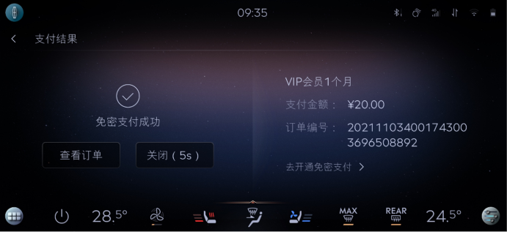

 |  |  |  |  |  |  | baidu | 区分聚合支付，免费支付
 |  |  |  |  |  |  | 喜马拉雅
 |  |  |  |  |  |  | 爱奇艺
 |  |  |  |  |  |  | 酒店
 |  |  |  |  |  |  | 电影票
 |  |  |  |  |  |  | 加油

 |  |  |  |  |  |  | 外卖 | 美团支付

suprisemessage -inhouse-kanbing
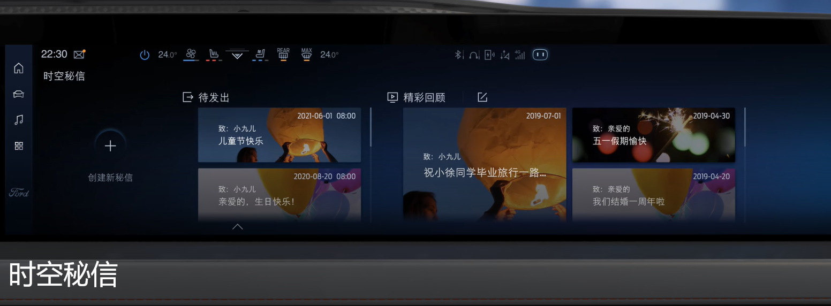
Event Category | Event Action | Event ID - | Event Description | Additional Attributes
 |  | Generated, no client impact |  | Key | Value | Description
SurpriseMessage | opened | #NAME? | 打开时空密信
SurpriseMessage | closed | #NAME? | 关闭时空密信
SurpriseMessage | published | #NAME? | 时空密信保存发布成功
 |  |  |  | 模板 | <生日快乐lxxx|xxx>
 |  |  |  | 字体 | <xxxlxxx|xxx> | 0： 福特字体； 1：汉仪； 2：尚巍
 |  |  |  | 文本内容 | <xxxx>
 |  |  |  | 文本长度 | <xxxx>
SurpriseMessage | clicked | #NAME? | 时空密信点击事件
 |  |  |  | property | <The property that changed - see below>
 |  |  |  |  | 查看更多 | 用户点击“查看更多”按钮时触发
 |  |  |  |  | 关闭密信 | 用户点击“关闭密信”按钮时触发
 |  |  |  |  | 删除 | 待发送密信被删除
 |  |  |  |  | 退出编辑 | 退出编辑页面
SurpriseMessage | speed | #NAME? | 秘信来临时，车速是否超过阈值速度
 |  |  |  | isoverspeed | <true|false>

